モーションリスト
１２、モーションリスト

 | 泥棒は大げさの動きをします。ディズニーの古い2Dアニメに参考する。 （参考画像要更新）

A順位①

 |  | A1－泥棒が走る
 |  | A2－警備員が走る
 |  | A3－警備員が超能力を発動する（構え）
 |  | A4－警備員が超能力を発動する（推す）
 |  | A5－デュラハンが歩く

B順位②

 |  | B1－泥棒が気絶している
 |  | B2－デュラハンが人間を殺す（B3とB4に連動）
 |  | B3ー警備員が殺人鬼に殺された（B4と共通）
 |  | B4ー泥棒が殺人鬼に殺された（B3と共通）
 |  | B5ー泥棒が警備員に捕まえられた（B6と連動）
 |  | B6－警備員が泥棒を捕まえる（B5と連動）
 |  | B7－警備員が超能力を発動する（浮かばせる）
 |  | B8－乗馬中警備員が馬を加速させる

C順位③

 |  | C1－デュラハンが気絶している（立つから膝をつくまで）
 |  | C2－デュラハンが気絶している（膝をつく状態）
 |  | C3－デュラハンが気絶している（膝をつくから立ち上がる）
 |  | C4ー警備員がトイレに入る
 |  | C5ー警備員がトイレから出る

D順位④

 |  | D1－警備員が超能力を発動する（活かせる）
 |  | D2－警備員が馬に乗る
 |  | D3ー泥棒がお宝を手に入れる

E順位⑤

 |  | E1－馬が走る
 |  | E2－警備員が待機している

１２-１モーション発注

Aー泥棒

 |  | 名前 | 説明 | 参考画像と補充説明
 |  | A2－泥棒が走る | 泥棒は廊下で移動する。 このモーションはループする。 | https://drive.google.com/open?id=1TRbbPNuZSb2YX-W9l1VvAz4gStD22Ya6

 |  |  |  | 補充説明：①泥棒の基本移動モーションです。 ②大袈裟な動きです

 |  | A6－泥棒が気絶している | 棒は花瓶に当たるそのままスタンされる。 このモーションはループする。 | 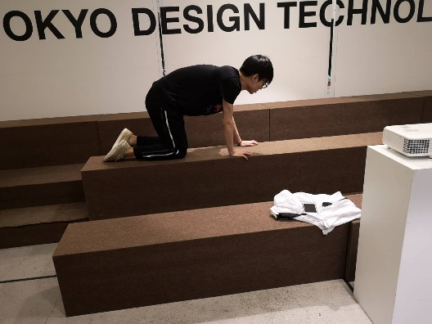 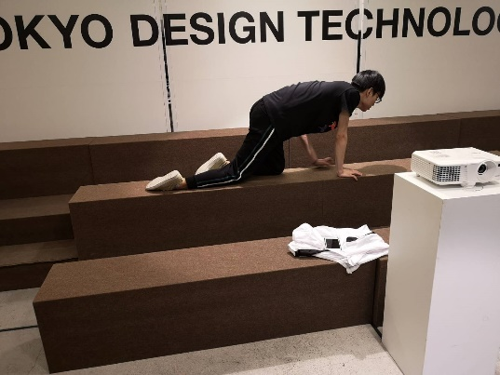 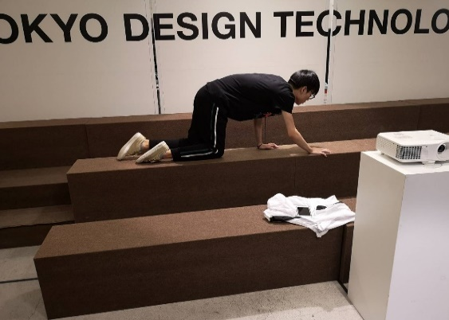 補充説明：①移動しない、その場でフラフラする

 |  | A9－泥棒が殺人鬼に殺された（B2、C3と共通） | 殺人鬼が人間を殺す（人部分）。 このモーションはループしない。 | https://drive.google.com/open?id=1taiPJ5bcEDBjDKIEC6ujffHOVR3FpiTu

 |  |  |  | 補充説明：①青い服の人は殺人鬼役。（無視） ②黒い服の人は人役（泥棒/警備員）。 ③画面の回転は無視してお願いします（撮影ミス） ④人を地面に押したらもがきます。動きはだんだん小さくなる。

 |  | A10－泥棒が警備員に捕まえられた（C5と連動） | 警備員は後ろから泥棒を捕まえる。 （泥棒部分） このモーションはループしない。 | https://www.youtube.com/watch?v=8LV9FN4IuBI

 |  |  |  | 補充説明：①動画は４パターンです。全部参考できます。 ②捕まえたらもがきます。


 |  | A11－泥棒がお宝を手に入れる （仮） | 泥棒がお宝を手に入れる このモーションはループしない。 | https://www.youtube.com/watch?v=oy3xEE3rUdg

 |  |  |  | 補充説明：①実際にカバンではなく、そのまま泥棒の胸当たりへ入る(右の画面参考)。 入ったら宝のモデルを消す。 ②動画よりもっとはっきり、素早くする。 ③動画の２分５０～３分３０S ⑥全体1S

B-殺人鬼（デュラハン）

 |  | 名前 | 説明 | 参考画像と補充説明
 |  | B1-デュラハンが歩く | 殺人鬼は廊下で移動する。 このモーションはループする。 鎧を着ているから、動きが緩慢である。 | 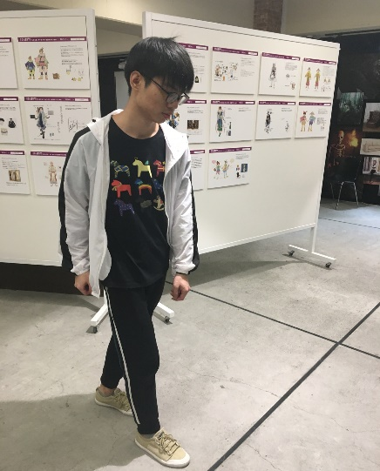 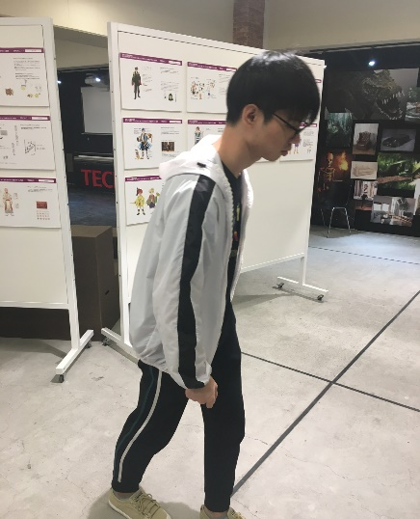 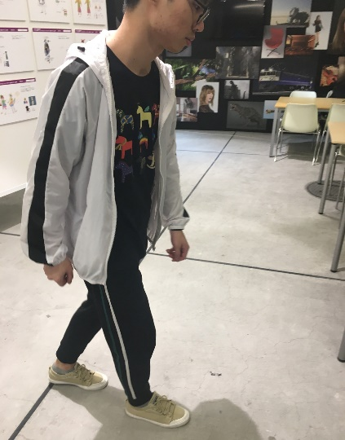

 |  | B2-デュラハンが人間を殺す（A8とC3に連動） | 殺人鬼が人間を殺す（鬼部分）。 このモーションは一部ループする。 | https://drive.google.com/open?id=1taiPJ5bcEDBjDKIEC6ujffHOVR3FpiTu

 |  |  |  | 補充説明：①青い服の人は殺人鬼役。 ②黒い服の人は人役（無視）。 ③画面の回転は無視してお願いします（撮影ミス） ④人を地面に押したら殺人鬼はそのまま動作を維持する（ループ部分もしくは最後のフレームに停止する。）。 ⑤モーション長さは殺人鬼が人間を殺す（人部分）と同じ。

 |  | B3-デュラハンが気絶している（立つから膝をつくまで） | このモーションはデュラハンが気絶している（立つから膝をつくまで） このモーションはループしない。 | https://drive.google.com/open?id=1f592tV98Hu0a4hNKcsUS2qb3aD4fKlzR

 |  |  |  | 補充説明：①青い服の人は殺人鬼役。 ②衝撃を受けたように、後ろへ一足、そして膝をつく。 ③大体1～２ｓ

 |  | B４-デュラハンが気絶している（膝をつく状態） | このモーションは大体デュラハンが気絶している（膝をつく状態） このモーションはループする。 | https://drive.google.com/open?id=1f592tV98Hu0a4hNKcsUS2qb3aD4fKlzR

 |  |  |  | 補充説明：①青い服の人は殺人鬼役。 ②B３の状態に続き、ループする。 ③大体1ｓ

 |  | B5-デュラハンが気絶している （膝をつくから立ち上がる） | このモーションはデュラハンが気絶している（膝をつくから立ち上がる） このモーションはループしない。 | https://drive.google.com/open?id=1f592tV98Hu0a4hNKcsUS2qb3aD4fKlzR

 |  |  |  | 補充説明：①青い服の人は殺人鬼役。 ②膝をつく状態から立ち上がる ③大体1～２ｓ

Cー警備員

 |  | 名前 | 説明 | 参考画像と補充説明
 |  | C2－警備員が走る | 警備員は廊下に移動する。 このモーションはループする。 | 補充説明：①普通人ように走れば良い。 ②一応参考画像は上です。

 |  | C3－警備員が殺人鬼に殺された（A8と共通） | 殺人鬼が人間を殺す（人部分）。 このモーションはループしない。 | A8と同じです。

 |  | C4－警備員が泥棒を捕まえる（A9と連動） （仮,分割かも） | 警備員は後ろから泥棒を捕まえる。 （警備員部分） このモーションはループしない。 | https://www.youtube.com/watch?v=8LV9FN4IuBI

 |  |  |  | 補充説明：①動画は４パターンです。全部参考できます。 ②両手は後ろから泥棒を捕まえる。

 |  | C5－警備員が待機している | 警備員は廊下に待機する。 このモーションはループする。 | 補充説明：①適当な待機すれば良い

 |  | C6－警備員が超能力を発動する（構え） | 警備員が超能力を発動する（構え）。 このモーションはループしない。 | https://drive.google.com/open?id=1Z-PlC4ILu0_YFf2KS0Pevd1TSW0SNxHl

 |  |  |  | 補充説明：①動画の０～１ｓまで参考 待機状態から発動（構え）までのモーション。 ②最後のフレームに停止する。

 |  | C7－警備員が超能力を発動する（推す） | 警備員が超能力を発動する（推す）。 このモーションはループしない。 発動（構え）から発動する（推す）までのモーション。 | https://drive.google.com/open?id=1Z-PlC4ILu0_YFf2KS0Pevd1TSW0SNxHl

 |  |  |  | 補充説明：①動画の１Ｓ～最後までの部分参考する 発動（構え）から発動（推す）までのモーション。 ②最後のフレームに停止する。

 |  | C8－警備員が超能力を発動する（浮かばせる） | 警備員が超能力を発動する（浮かばせる）。 このモーションはループしない。 発動（構え）から発動する（浮かばせる）までのモーション。 | https://drive.google.com/open?id=1Yj-O3fXYM0tJeTMT9WsTKPLiOy0E7Ydk

 |  |  |  | 補充説明：①動画の１Ｓ～最後までの部分参考する 発動（構え）から発動（浮かばせる）までのモーション。 ②最後のフレームに停止する。

 |  | C9－警備員が超能力を発動する（活かせる） | 警備員が超能力を発動する（活かせる）。 このモーションはループしない。 発動（構え）から発動する（活かせる）までのモーション。 | https://drive.google.com/open?id=17xPYYNkxMj5b7KuxZh7QbzYrTXe87uwv

 |  |  |  | 補充説明：①発動（構え）から発動（活かせる）までのモーション。 ②最後のフレームに停止する。 ③動画は同じ動き２回を撮るけど実際モーションは１回です。

 |  | C10－警備員が馬に乗る | 警備員が馬に乗る。 このモーションはループしない。 | https://www.youtube.com/watch?v=04YtsnI978E

 |  |  |  | 補充説明：①０～20S辺り ②最後のフレームに停止する。

 |  | C11ー乗馬中警備員が馬を加速させる | 乗馬中警備員の動かす。 このモーションはループする。 | https://www.youtube.com/watch?v=5GYNy8ZK9qg
 |  |  |  | 補充説明：①主に人の足動き。

 |  |  |  | https://www.youtube.com/watch?v=ABI8zE60Pek
 |  |  |  | 補充説明：①1分１０S～2分辺り、主に人の足動き。

 |  | C12ー警備員がトイレに入る | 警備員がトイレに入る。 このモーションはループしない。 | https://drive.google.com/open?id=1vFVFhyDEGcbbBUcJXVf3r3NsyXcfrT5F

 |  |  |  | 補充説明：①青い服の人は警備役。 ②全体1～2ｓ

 |  | C13ー警備員がトイレから出る | 警備員がトイレから出る。 このモーションはループしない。 | https://drive.google.com/open?id=1gjRuAnvQQKP6rahNjDYksjaJGjnrZf9t

 |  |  |  | 補充説明：①青い服の人は警備役。 ②最後は正面まで体を回転移動する。 ②全体1～2ｓ

E特殊リストー馬

 |  | 名前 | 説明 | 参考画像と補充説明
 |  | E1－馬が走る | 馬は走るモーション。 このモーションはループする。 静止状態始める （画像12から始めそして１～１１）。 | 